TEST
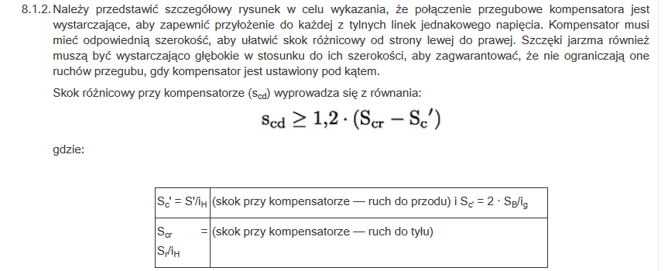
NINIEJSZE WYLICZENIE MA CHARAKTER SZACUNKOWY THIS CALCULATION HAS AN INDICATIVE VALUE

1 | Obliczenia wstępne:
 | Initial calculations:
 | Minimalny wykonany skok szczęk hamulcowych: |  | 2SB*= | 2.4
 | Minimum brake shoe centre lift:
 | Przełożenie zmniejszające pomiędzy skokiem głowicy a dźwigni: |  | iH= | #DIV/0!
 | Reduction ratio between travel of coupling head and travel of brake lever:
 | Dopuszczalny napór na dyszel sztywny: |  | D*= | 0
 | Permissible pressure on the rigid drawbar:
 | Dopuszczalny napór na dyszel wieloosiowy: |  | D*= | 0
 | Permissible pressure on the multi-axled drawbar:
 | Wymagana siła hamowania: |  | B*= | 0
 | Required braking force:
 | Wymagana siła hamowania uwzględniająca opór toczenia: |  | B= | 0
 | Required braking force taking account of rolling resistance:
2 | Siła:
 | Force:
 | Graniczna siła Ka[N]: | 0 | ≤ | 0 | ≤ | 0
 | Limiting force Ka[N]: |  |  | OK
 | Próg siły Ka: | 2 | < | #DIV/0! | < | 4
 | Force threshold Ka: |  |  | #DIV/0!
 | Maksymalna siła popychająca D1[N]: |  |  | 0 | ≤ | 0
 | Maximum compressive force D1[N]: |  |  | OK
 | Próg siły D1: |  |  | #DIV/0! | ≤ | 10
 | Force threshold D1: |  |  | #DIV/0!
 | Maksymalna siła ciągnąca D2[N]: | 0 | ≤ | 0 | ≤ | 0
 | Maximum tractive force D2[N]: |  |  | OK
 | Próg siły D2: | 10 | < | #DIV/0! | < | 50
 | Force threshold D2: |  |  | #DIV/0!
 | N(M*/Rmax)<B? |  |  | #DIV/0! | < | 0
 |  |  |  | #DIV/0!
3 | Sprawdzenie sprawności hamowania:
 | Check of braking efficiency:
 | Suma sił hamowania z dyszlem sztywnym: |  |  | #DIV/0! | ≤ | #DIV/0!
 | The sum of the braking force with rigid drawbar: |  |  | #DIV/0!
 | Suma sił hamowania z dyszlem wieloosiowym: |  |  | #DIV/0! | ≤ | #DIV/0!
 | The sum of the braking force with multi-axled drawbar: |  |  | #DIV/0!
 | Moment hamowania hamulców [Nm]: |  |  | #DIV/0! | ≥ | 1
 | Braking torque of brakes [Nm]: |  |  | #DIV/0!
 | Moment hamowania gdy pojazd porusza się do tyłu [Nm]: |  |  | 0 | ≤ | 0
 | Braking torque when the vehicle is moving rearward [Nm]: |  |  | OK
4 | Sprawdzenie skoku urządzenia sterującego:
 | Check of control device travel:
 | Pojazd porusza się do przodu: |  |  | #DIV/0! | ≥ | #DIV/0!
 | The vehicle moves forward: |  |  | #DIV/0!
 | Pojazd porusza się do tyłu: |  |  | #DIV/0! | ≤ | 0
 | The vehicle moves backwards: |  |  | #DIV/0!
5 | Skok różnicowy
 | Maksymalny dopuszczalny skok kompensatora (podczas jazdy do przodu) [mm] |  | scf=
 | Maximum permissible compensator travel (forward)[mm]
 | Maksymalny dopuszczalny skok kompensatora (podczas jazdy do tyłu) [mm] |  | scr=
 | Maximum permissible compensator travel (rearward)[mm]
 | Maksymalny dopuszczalny skok różnicowy kompensatora [mm] |  | scd=
 | Maximum permissible differential compensator travel[mm]

